DASHBOARD
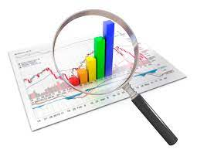
Viloyatlar kesimida CAS ELEKTR HISOB dasturidagi ma'lumot almashmayotgan hisoblagichlar to'g'risida dinamika

 | Qoraqalpoq | Andijon | Buxoro | Jizzax | Qashqadaryo | Navoiy | Namangan | Samarqand | Surxondaryo | Sirdaryo | Toshkent | Farg‘ona
 | 1984 | 15461 | 2067 | 3564 | 9012 | 3240 | 5054 | 6767 | 667 | 477 | 9904 | 9943
 | Qoraqalpoq | Andijon | Buxoro | Jizzax | Qashqadaryo | Navoiy | Namangan | Samarqand | Surxondaryo | Sirdaryo | Toshkent | Farg‘ona
 | 381 | 1270 | 362 | 1830 | 459 | 881 | 1330 | 1117 | 103 | 276 | 1501 | 1804

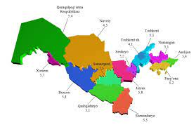

 | "Elektrhisob" dasturi bilan ma`lumot almashmayotgan hisoblagichlar jami soni
Qoraqalpoq HETK | 2,892
Andijon HETK | 21,779
Buxoro HETK | 2,869
Jizzax HETK | 7,128
Qashqadaryo HETK | 11,292
Navoiy HETK | 5,372
Namangan HETK | 8,247
Samarqand HETK | 12,552
Surxondaryo HETK | 952
Sirdaryo HETK | 1,030
Toshkent HETK | 18,158
Farg‘ona HETK | 14,584
Xorazm HETK | 4,333
Toshkent shahar ETK | 16,240

